Sheet1
零食店铺访客数据处理
【任务要求】
1、分析网店9月份流量统计表
2、表中有两处缺失数据，请补充缺失值。

【知识要点】
下单转化率=下单买家数/访客数
支付转化率=支付买家数/访客数

【重要技能点】
查找定位
数据计算

【关键操作步骤】
分析思路：先用查找定位，快速查找表格中的空值。
难点、易错点讲解
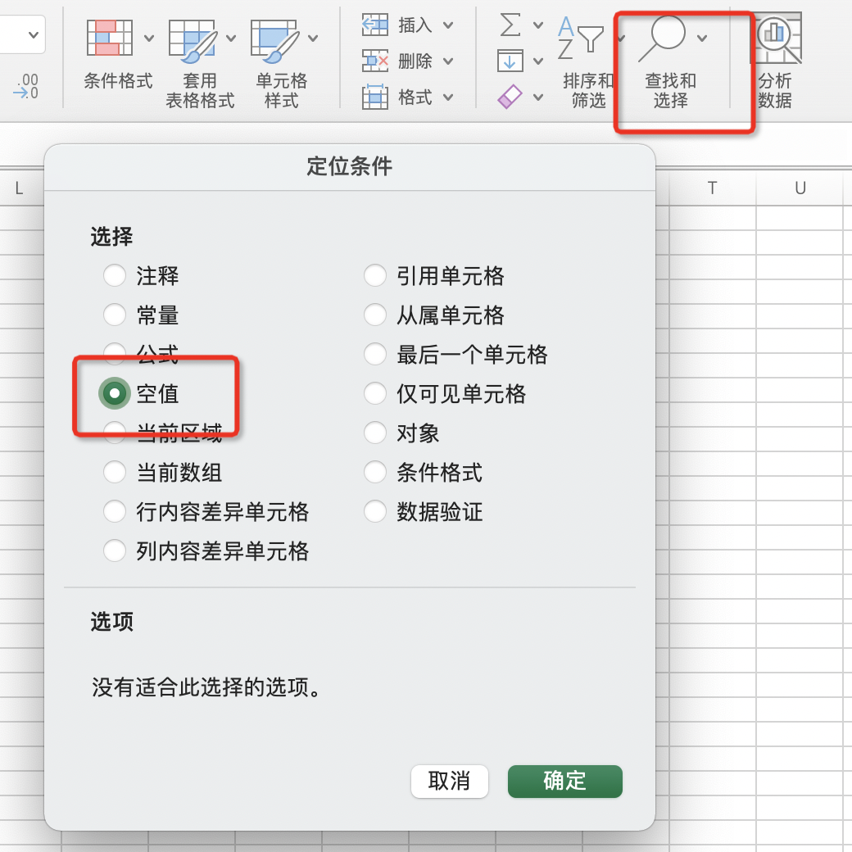
 |  | 快速找到表格中的空值： 1、选中表格中要查找空值的单元格区域 2、点击【开始】工具栏中的【查找和选择】 3、在【查找和选择】下拉选项中，选择【定位条件】 4、打开【定位条件】对话框，在定位条件选项中找到【空值】 5、点选上【空值】后，点击【确定】可以看到， 表格中的空值就被快速查找出来了

数据计算
下单转化率=下单买家数/访客数 | 被除数单元格/被除数单元格，然后按Ente即可

支付转化率=支付买家数/访客数

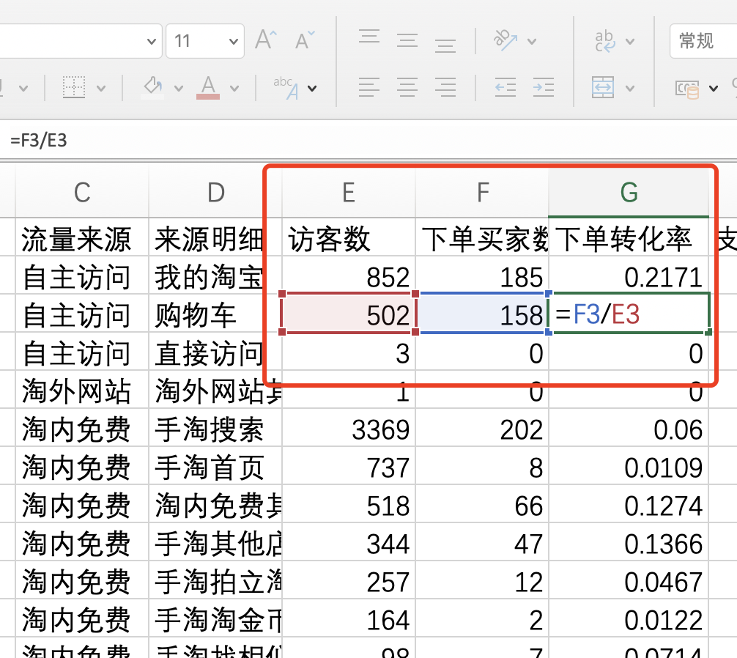

 |  | 下单转化率=下单买家数/访客数

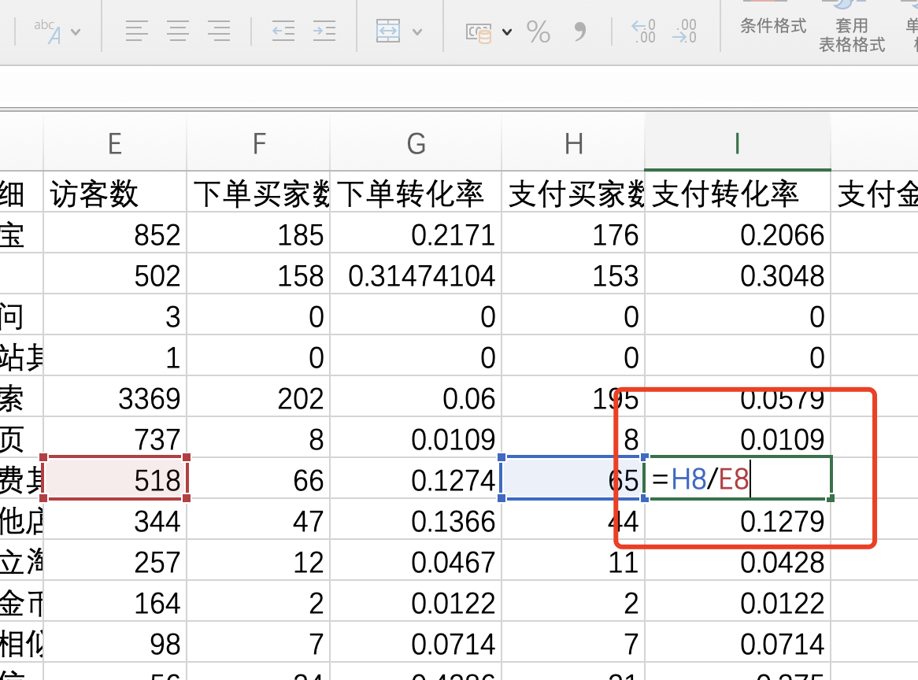

 |  | 支付转化率=支付买家数/访客数

知识扩展
平均购买次数=订单总数÷购买客户总数
复购率=（重复购买客户数量÷客户总数量）×100%
复购率=[客户交易次数（客户购买行为次数）÷客户总数量]×100%
call in转化率=（访问客户数÷总IP数）×100%
流失率=（一段时间内没有消费的客户数÷客户总数）×100%
点击转化率=（成交比数÷点击量）×100%
ROI=（利润÷投资总额）×100%
直通车ROI=（花费÷销售金额）×100%
成交转化率=（成交客户数÷访客数）×100%
客单价=销售总额÷成交客户数
客单价=商品平均单价×每一位客户平均购买商品个数
毛利率=（毛利润÷销售额）×100%
毛利率=[（销售额-销售成本）÷销售额]×100%
库存周转率=[日平均销售额（或数量）÷日平均库存金额（或数量）]×100%
存销比=月初库存÷当月总销售
破损率=（破损商品数量÷库存总数量）×100%
退货率=（退回的商品总数÷同期售出的商品总数量）×100%

